業務フロー凡例
システム名 |  |  | システム種別 |  | 基本設計書 |  | 作成者 | 作成日 | 更新者 | 更新日 | 版数
POSサーバー |  |  | POSサーバー |  |  |  | SonMNT | 2023-06-07 | DunT | 2024-10-16 | 0.21

機能カテゴリ |  | 82_店舗マスタ設定 |  | 項目 |  | 概要設計書 | 業務フロー凡例

 | ●1_レジ内

●●
画面表示
●●
モーダル表示

●●
処理機能
本来なら、処理内で分岐もあるとは思いますが、今回は、分岐処理についても、一括で処理機能と定義しています。
●●
音声ファイル

 | ●1_レジ周辺機器

セカンドディスプレイ
●●
セカンドディスプレイ画面表示
スキャナー
●●
スキャナー

スキャナー
自動釣銭機
●●
自動釣銭機
プリンター
●●

磁気カードリーダー
磁気カードリーダー
エフケイシステム 両面双方向読み取り MJR-100

 | ●外部連携

●●
API連携
本来ならDBですが、DBの意味で使用しています。
●●
他の機能への連携

●●
端末内DB
設定関連などのDB
最新
ボタン名

最新
分岐・判定

●●
他の機能部門への連携

機能概要
システム名 |  |  | システム種別 |  | 基本設計書 |  | 作成者 | 作成日 | 更新者 | 更新日 | 版数
POSサーバー |  |  | POSサーバー |  |  |  | SonMNT | 2024-06-10 | DunT | 2024-10-16 | 0.21

機能カテゴリ |  | 82_店舗マスタ設定 |  | 項目 |  | 概要設計書 | 機能概要

X1_メニュー機能
 | 82_店舗マスタ設定
 |  |  |  |  |  |  |  |  |  |  |  | 1
 |  |  |  |  |  |  |  |  |  |  |  | 2
[電話番号]の後に[基本ポイント] 項目を追加で表示する。
 |  |  |  |  |  |  |  |  |  |  |  | 3
 |  |  |  |  |  |  |  |  |  |  |  | 4
 |  |  |  |  |  |  |  |  |  |  |  | 5
82_店舗マスタ設定
ID Menu item MF082
 |  |  |  |  |  |  |  |  |  |  |  | 6
 |  |  |  |  |  |  |  |  |  |  |  | 7
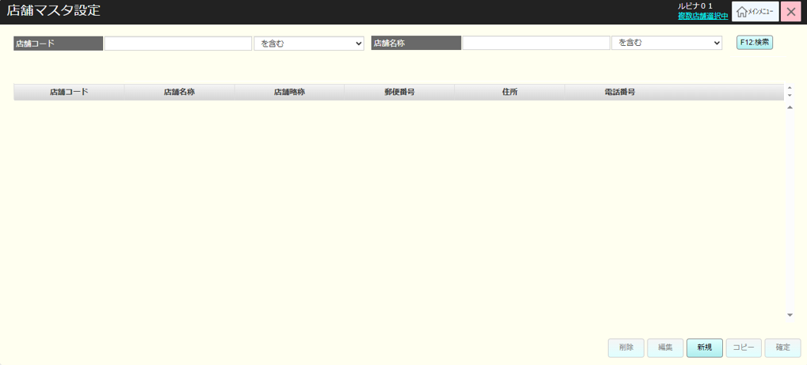
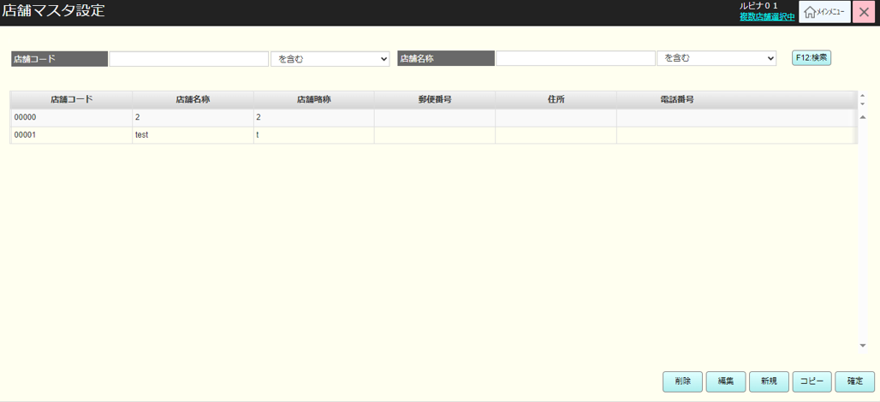
 |  |  |  |  |  |  |  |  |  |  |  | 8
初期表示
・検索入力エリアには以下の項目が含まれている。
[店舗名称]、[店舗コード]
・検索結果エリアには以下の項目が含まれている。
[店舗コード]、[店舖名称]、[店舗略称]、[郵便番号]、[住所]、[電話番号]、[基本ポイント]
・ボタンエリア：
+ 削除: 無効
+ 編集：無効
+ 新規: 有効
+ コピー: 無効
+ 確定: 無効
 |  |  |  |  |  |  |  |  |  |  |  | 9
82
 |  |  |  |  |  |  |  |  |  |  |  | 10
 |  |  |  |  |  |  |  |  |  |  |  | 11
SC8201
店舗マスタ設定
 |  |  |  |  |  |  |  |  |  |  |  | 12
 |  |  |  |  |  |  |  |  |  |  |  | 13
 |  |  |  |  |  |  |  |  |  |  |  | 14
 |  |  |  |  |  |  |  |  |  |  |  | 15
 |  |  |  |  |  |  |  |  |  |  |  | 16
 |  |  |  |  |  |  |  |  |  |  |  | 17
F12:検索
新規
 |  |  |  |  |  |  |  |  |  |  |  | 18
 |  |  |  |  |  |  |  |  |  |  |  | 19
 |  |  |  |  |  |  |  |  |  |  |  | 20
 |  |  |  |  |  |  |  |  |  |  |  | 21
82.4
 |  |  |  |  |  |  |  |  |  |  |  | 22
AP8201: 店舗マスタ検索
 |  |  |  |  |  |  |  |  |  |  |  | 23
KN8201
店舗マスタ検索
 |  |  |  |  |  |  |  |  |  |  |  | 24
 |  |  |  |  |  |  |  |  |  |  |  | 25
 |  |  |  |  |  |  |  |  |  |  |  | 26
 |  |  |  |  |  |  |  |  |  |  |  | 27
 |  |  |  |  |  |  |  |  |  |  |  | 28
82.1
 |  |  |  |  |  |  |  |  |  |  |  | 29
KN8201_店舗マスタ検索機能を実行した後
・検索後にレコードがある場合、検索結果エリアに検索できたレコード情報を表示し、検索結果エリアの1つのレコードを選択すると「削除」、「編集」、「コピー」、「確定」ボタンを有効にする。
・検索後にレコードがない場合、「データが見つかりませんでした。」メッセージを含むエラーモダールを表示する。
 |  |  |  |  |  |  |  |  |  |  |  | 30
 |  |  |  |  |  |  |  |  |  |  |  | 31
SC8201
店舗マスタ設定
 |  |  |  |  |  |  |  |  |  |  |  | 32
 |  |  |  |  |  |  |  |  |  |  |  | 33
 |  |  |  |  |  |  |  |  |  |  |  | 34
 |  |  |  |  |  |  |  |  |  |  |  | 35
 |  |  |  |  |  |  |  |  |  |  |  | 36
 |  |  |  |  |  |  |  |  |  |  |  | 37
削除
編集
コピー
確定
 |  |  |  |  |  |  |  |  |  |  |  | 38
CSV出力アイコン
 |  |  |  |  |  |  |  |  |  |  |  | 39
 |  |  |  |  |  |  |  |  |  |  |  | 40
 |  |  |  |  |  |  |  |  |  |  |  | 41
82.2
82.3
82.5
82.6
 |  |  |  |  |  |  |  |  |  |  |  | 42
82.7
 |  |  |  |  |  |  |  |  |  |  |  | 43
 |  |  |  |  |  |  |  |  |  |  |  | 44
 |  |  |  |  |  |  |  |  |  |  |  | 45
 | FC8201_店舗マスタ削除機能 |  |  |  |  |  |  |  |  |  |  | 46
 |  |  |  |  |  |  |  |  |  |  |  | 47
 |  |  |  |  |  |  |  |  |  |  |  | 48
82.2
店舗削除機能：
・選択されたレコードがインターフェース上で削除対象としてマークされていない場合
[AP8202_店舗マスタ削除バリデーションチェック]APIを呼び出して、ユーザーが選択した店舗に売上実績が存在しているかを確認する。
+店舗に売上実績が存在している場合、画面ではエラーモダールを表示する。メッセージ： 売上実績が存在する店舗は削除できません。
+店舗に売上実績が存在していない場合、[SC8201_店舗マスタ設定]画面に戻る。
・選択されたレコードがインターフェース上で削除対象としてマークされている場合
+ レコードの削除を取り消す。
 |  |  |  |  |  |  |  |  |  |  |  | 49
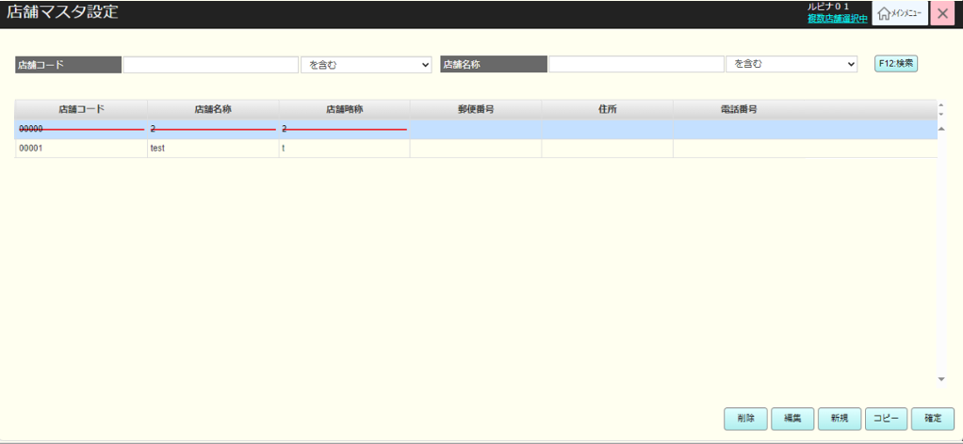
 |  |  |  |  |  |  |  |  |  |  |  | 50
KN8202
削除可能店舗チェック機能
AP8202_削除可能店舗チェック機能
 |  |  |  |  |  |  |  |  |  |  |  | 1
 |  |  |  |  |  |  |  |  |  |  |  | 2
 |  |  |  |  |  |  |  |  |  |  |  | 3
 |  |  |  |  |  |  |  |  |  |  |  | 4
 |  |  |  |  |  |  |  |  |  |  |  | 5
 |  |  |  |  |  |  |  |  |  |  |  | 6
SC8201
店舗マスタ設定
 |  |  |  |  |  |  |  |  |  |  |  | 7
 |  |  |  |  |  |  |  |  |  |  |  | 8
 |  |  |  |  |  |  |  |  |  |  |  | 9
 |  |  |  |  |  |  |  |  |  |  |  | 10
 |  |  |  |  |  |  |  |  |  |  |  | 11
削除後の画面状態：
・画面ではユーザーが削除したレコードを赤い取り消し線でマークする。 (フォントエンドのみにレコードが削除済みとしてマークされる。ユーザーが[確定]ボタンをタッチすると、このレコードがデータベースから削除される)
 |  |  |  |  |  |  |  |  |  |  |  | 12
 |  |  |  |  |  |  |  |  |  |  |  | 13
82.1
 |  |  |  |  |  |  |  |  |  |  |  | 14
 |  |  |  |  |  |  |  |  |  |  |  | 15
 |  |  |  |  |  |  |  |  |  |  |  | 16
 |  |  |  |  |  |  |  |  |  |  |  | 17
 | FC8202_店舗マスタ情報編集機能 |  |  |  |  |  |  |  |  |  |  | 18
MD8202モダールには以下の項目の情報が含まれている。
・[店舗コード]：読み取り専用で表示する。[店舖名称]。[店舗略称]。[郵便番号]：数字のみ入力可能。[住所]。[電話番号]：数字のみ入力可能。[業態]：3つのオプションを含むプルダウン。
‣ Food Square (FS) ：専門性が高い
‣Food Market (FM) ：スタンダード
‣Food Off Stocker (FO) ：価格重視
[基本ポイント]
 |  |  |  |  |  |  |  |  |  |  |  | 19
82.3
 |  |  |  |  |  |  |  |  |  |  |  | 20
 |  |  |  |  |  |  |  |  |  |  |  | 21
 |  |  |  |  |  |  |  |  |  |  |  | 22
MD8202
商品マスタ編集モダール
 |  |  |  |  |  |  |  |  |  |  |  | 23
 |  |  |  |  |  |  |  |  |  |  |  | 24
 |  |  |  |  |  |  |  |  |  |  |  | 25
 |  |  |  |  |  |  |  |  |  |  |  | 26
 |  |  |  |  |  |  |  |  |  |  |  | 27
 |  |  |  |  |  |  |  |  |  |  |  | 28
更新
取消
店舗情報編集機能：
・バリデーションチェックを行う。
+以下の項目の入力必須をチェックする。
[店舖名称]、[店舗略称]
+[郵便番号]：最大7文字
上記を満たさない場合、エラーモダールを表示する。
・バリデーションチェックが成功した後、SC8201画面に戻り、ユーザーが選択したレコードを編集した情報を更新する。
 |  |  |  |  |  |  |  |  |  |  |  | 29
 |  |  |  |  |  |  |  |  |  |  |  | 30
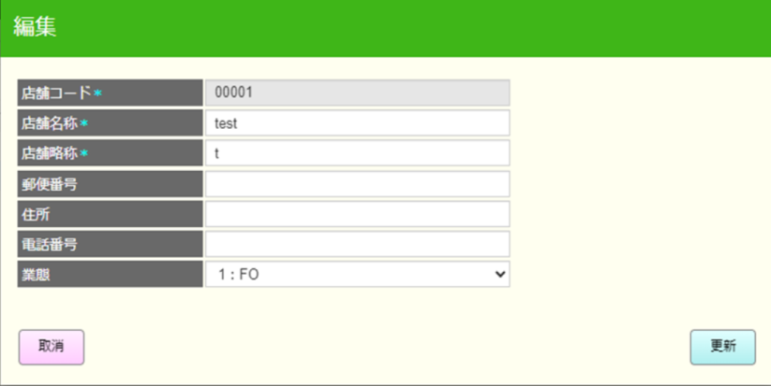
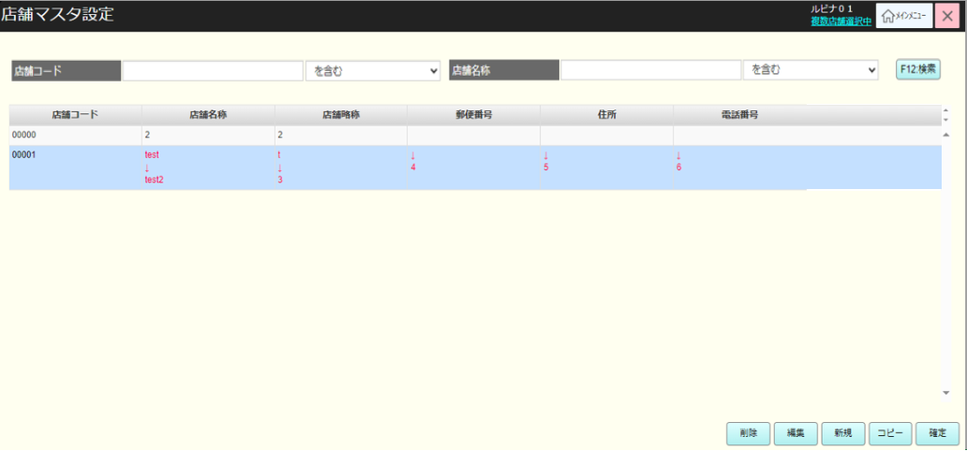
 |  |  |  |  |  |  |  |  |  |  |  | 31
 |  |  |  |  |  |  |  |  |  |  |  | 32
82
 |  |  |  |  |  |  |  |  |  |  |  | 33
 |  |  |  |  |  |  |  |  |  |  |  | 34
KN8203
商品マスタ情報編集機能
 |  |  |  |  |  |  |  |  |  |  |  | 35
 |  |  |  |  |  |  |  |  |  |  |  | 36
 |  |  |  |  |  |  |  |  |  |  |  | 37
 |  |  |  |  |  |  |  |  |  |  |  | 38
 |  |  |  |  |  |  |  |  |  |  |  | 39
編集後の画面状態：
・SC8201画面では、 ユーザーが選択したレコードに編集内容がある項目の値を赤色で表示する (編集された項目では編集前の値と編集後の値を表示する。)
・この編集情報はフロントエンドのみに実行されたので、「確定」ボタンをタッチしてこの編集情報をデータベースに保存する必要がある。
 |  |  |  |  |  |  |  |  |  |  |  | 40
SC8201
店舗マスタ設定
 |  |  |  |  |  |  |  |  |  |  |  | 41
 |  |  |  |  |  |  |  |  |  |  |  | 42
 |  |  |  |  |  |  |  |  |  |  |  | 43
 |  |  |  |  |  |  |  |  |  |  |  | 44
 |  |  |  |  |  |  |  |  |  |  |  | 45
[業態]項目の後に[基本ポイント] 項目を追加で表示する。
 |  |  |  |  |  |  |  |  |  |  |  | 46
82.1
 |  |  |  |  |  |  |  |  |  |  |  | 47
 |  |  |  |  |  |  |  |  |  |  |  | 48
 |  |  |  |  |  |  |  |  |  |  |  | 49
 | FC8203_店舗マスタ追加機能 |  |  |  |  |  |  |  |  |  |  | 50
 |  |  |  |  |  |  |  |  |  |  |  | 1
Modalモダールには以下の項目の情報が含まれている。
・[店舗コード]： 5文字の数字入力可能。[登录]ボタンをタッチすると、「0」を自動的に埋め込む。[店舖名称]。[店舗略称]。[郵便番号]：数字のみ入力可能。[住所]。[電話番号]：数字のみ入力可能。[業態]：3つのオプションを含むプルダウン。
‣ Food Square (FS) ：専門性が高い
‣Food Market (FM) ：スタンダード
‣Food Off Stocker (FO) ：価格重視
[基本ポイント]、店舗の休業日（複数の日付を入力可能）
 |  |  |  |  |  |  |  |  |  |  |  | 2
 |  |  |  |  |  |  |  |  |  |  |  | 3
 |  |  |  |  |  |  |  |  |  |  |  | 4
 |  |  |  |  |  |  |  |  |  |  |  | 5
82.4
 |  |  |  |  |  |  |  |  |  |  |  | 6
 |  |  |  |  |  |  |  |  |  |  |  | 7
 |  |  |  |  |  |  |  |  |  |  |  | 8
MD8203
商品マスタ追加モダール
 |  |  |  |  |  |  |  |  |  |  |  | 9
 |  |  |  |  |  |  |  |  |  |  |  | 10
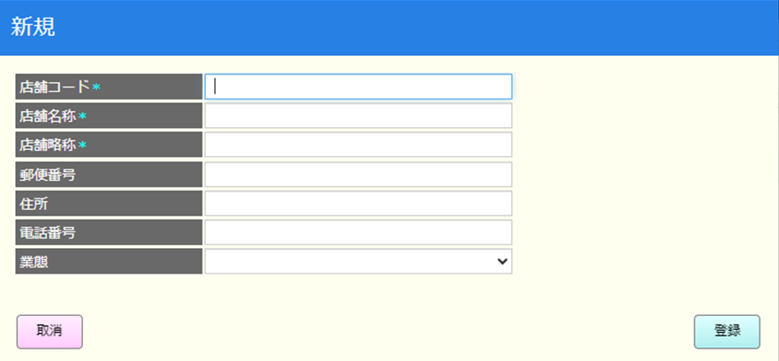
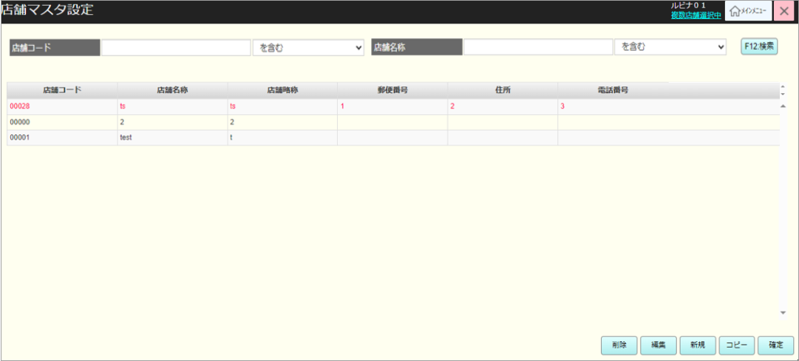
 |  |  |  |  |  |  |  |  |  |  |  | 11
 |  |  |  |  |  |  |  |  |  |  |  | 12
店舗追加機能：
・バリデーションチェックを行う。
+以下の項目の入力必須をチェックする。
[店舖名称]、[店舗略称]
+[郵便番号]：最大7文字
+[店舗コード]項目にユーザーが入力した値が末登録であること。
・バリデーションチェックが成功した場合、SC8201画面に戻り、ユーザーが選択したレコードを編集した情報を更新する。
 |  |  |  |  |  |  |  |  |  |  |  | 13
 |  |  |  |  |  |  |  |  |  |  |  | 14
登录
取消
 |  |  |  |  |  |  |  |  |  |  |  | 15
 |  |  |  |  |  |  |  |  |  |  |  | 16
 |  |  |  |  |  |  |  |  |  |  |  | 17
 |  |  |  |  |  |  |  |  |  |  |  | 18
82.1
 |  |  |  |  |  |  |  |  |  |  |  | 19
 |  |  |  |  |  |  |  |  |  |  |  | 20
KN8204
商品マスタ追加機能
AP8203: 商品マスタ追加のバリデーションチェック
 |  |  |  |  |  |  |  |  |  |  |  | 21
 |  |  |  |  |  |  |  |  |  |  |  | 22
 |  |  |  |  |  |  |  |  |  |  |  | 23
 |  |  |  |  |  |  |  |  |  |  |  | 24
 |  |  |  |  |  |  |  |  |  |  |  | 25
追加後の画面状態：
・SC8201画面の検索結果エリアでは、作成された店舗マスタ内容を含むレコードを追加して、赤色で表示する。
・この店舗マスタ情報はフロントエンドのみに保存されたので、「確定」ボタンをタッチしてこの編集情報をデータベースに保存する必要がある。
[業態]項目の後に[基本ポイント] 項目を追加で表示する。
 |  |  |  |  |  |  |  |  |  |  |  | 26
SC8201
店舗マスタ設定
 |  |  |  |  |  |  |  |  |  |  |  | 27
 |  |  |  |  |  |  |  |  |  |  |  | 28
 |  |  |  |  |  |  |  |  |  |  |  | 29
 |  |  |  |  |  |  |  |  |  |  |  | 30
 |  |  |  |  |  |  |  |  |  |  |  | 31
 |  |  |  |  |  |  |  |  |  |  |  | 32
82.1
 |  |  |  |  |  |  |  |  |  |  |  | 33
 |  |  |  |  |  |  |  |  |  |  |  | 34
 |  |  |  |  |  |  |  |  |  |  |  | 35
 |  |  |  |  |  |  |  |  |  |  |  | 36
 | FC8204_店舗マスタコピーと作成機能 |  |  |  |  |  |  |  |  |  |  | 37
 |  |  |  |  |  |  |  |  |  |  |  | 38
82.5
 |  |  |  |  |  |  |  |  |  |  |  | 39
 |  |  |  |  |  |  |  |  |  |  |  | 40
 |  |  |  |  |  |  |  |  |  |  |  | 41
KN8205
店舗マスタコピー前のバリデーションチェック機能
バリデーションチェック：
・ユーザーが確定せずに編集、削除、追加のアクションを実行しているかを確認する。上記のように実行している場合、エラーになる。
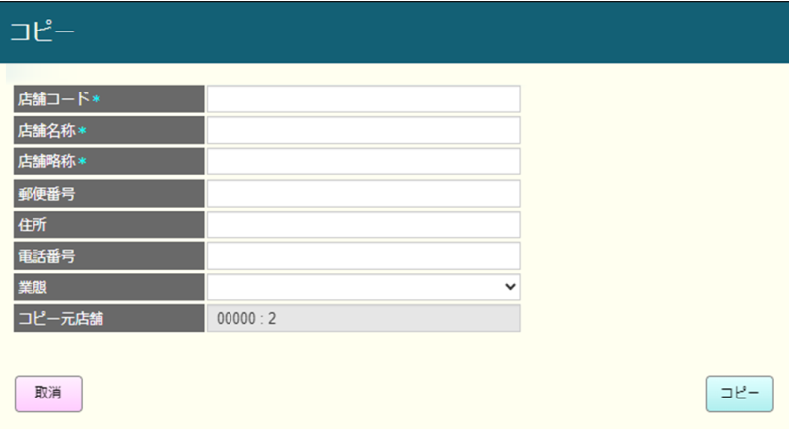
 |  |  |  |  |  |  |  |  |  |  |  | 42
 |  |  |  |  |  |  |  |  |  |  |  | 43
 |  |  |  |  |  |  |  |  |  |  |  | 44
 |  |  |  |  |  |  |  |  |  |  |  | 45
 |  |  |  |  |  |  |  |  |  |  |  | 46
 |  |  |  |  |  |  |  |  |  |  |  | 47
成功
失敗
 |  |  |  |  |  |  |  |  |  |  |  | 48
MD8204モダールには以下の項目の情報が含まれている。
・[店舗コード]：5文字の数字入力可能。「コピー」ボタンをタッチすると、「0」を自動的に埋め込む。[店舖名称]。[店舗略称]。[郵便番号]数字のみ入力可能。[住所]。[電話番号]：数字のみ入力可能。[業態]：3つのオプションを含むプルダウン。
‣ Food Square (FS) ：専門性が高い
‣Food Market (FM) ：スタンダード
‣Food Off Stocker (FO) ：価格重視
[基本ポイント]
[コピー元店舗]：ユーザーが選択した店舗コードと店舗名称を読み取り専用で表示する(例: 09176 検証店)
 |  |  |  |  |  |  |  |  |  |  |  | 49
 |  |  |  |  |  |  |  |  |  |  |  | 50
MD_ERROR
 |  |  |  |  |  |  |  |  |  |  |  | 1
 |  |  |  |  |  |  |  |  |  |  |  | 2
 |  |  |  |  |  |  |  |  |  |  |  | 3
 |  |  |  |  |  |  |  |  |  |  |  | 4
はい
 |  |  |  |  |  |  |  |  |  |  |  | 5
[業態]項目の後に[基本ポイント] 項目を追加で表示する。
 |  |  |  |  |  |  |  |  |  |  |  | 6
 |  |  |  |  |  |  |  |  |  |  |  | 7
MD8201
店舗コピーモダール
 |  |  |  |  |  |  |  |  |  |  |  | 8
 |  |  |  |  |  |  |  |  |  |  |  | 9
 |  |  |  |  |  |  |  |  |  |  |  | 10
 |  |  |  |  |  |  |  |  |  |  |  | 11
 |  |  |  |  |  |  |  |  |  |  |  | 12
店舗マスタコピー機能：
・バリデーションチェックを行う。
+以下の項目の入力必須をチェックする。
[店舖名称]、[店舗略称]
+[郵便番号]：最大7文字
+[店舗コード]項目にユーザーが入力した値が末登録であること。
・バリデーションチェックが成功した場合、SC8201画面に戻り、ユーザーが選択したレコードを編集した情報を更新する。
 |  |  |  |  |  |  |  |  |  |  |  | 13
コピー
取消
 |  |  |  |  |  |  |  |  |  |  |  | 14
 |  |  |  |  |  |  |  |  |  |  |  | 15
 |  |  |  |  |  |  |  |  |  |  |  | 16
 |  |  |  |  |  |  |  |  |  |  |  | 17
82.1
 |  |  |  |  |  |  |  |  |  |  |  | 18
 |  |  |  |  |  |  |  |  |  |  |  | 19
KN8206
店舗マスタコピー機能
AP8204: 商品マスタ追加のバリデーションチェック
 |  |  |  |  |  |  |  |  |  |  |  | 20
 |  |  |  |  |  |  |  |  |  |  |  | 21
 |  |  |  |  |  |  |  |  |  |  |  | 22
 |  |  |  |  |  |  |  |  |  |  |  | 23
 |  |  |  |  |  |  |  |  |  |  |  | 24
コピー後の画面状態：
・SC8201画面の検索結果エリアでは、作成された店舗マスタ内容を含むレコードを追加して、赤色で表示する。
・この店舗マスタ情報はフロントエンドのみに保存されたので、「確定」ボタンをタッチしてこの編集情報をデータベースに保存する必要がある。
・コピー機能を実行した後、コピー中のレコードの編集機能と確定機能のみを実行できる。ユーザーが[削除]、[編集] (コピー対象以外のレコードを選択)、[新規]、[コピー]ボタンをタッチすると、エラーモダールを表示する。メッセージ：「コピー中は反映ボタンを押すまで 新規追加・編集・削除 コピーはできません。」
 |  |  |  |  |  |  |  |  |  |  |  | 25
SC8201
店舗マスタ設定
 |  |  |  |  |  |  |  |  |  |  |  | 26
 |  |  |  |  |  |  |  |  |  |  |  | 27
 |  |  |  |  |  |  |  |  |  |  |  | 28
 |  |  |  |  |  |  |  |  |  |  |  | 29
 |  |  |  |  |  |  |  |  |  |  |  | 30
 |  |  |  |  |  |  |  |  |  |  |  | 31
82.1
 |  |  |  |  |  |  |  |  |  |  |  | 32
 |  |  |  |  |  |  |  |  |  |  |  | 33
 |  |  |  |  |  |  |  |  |  |  |  | 34
 |  |  |  |  |  |  |  |  |  |  |  | 35
 |  |  |  |  |  |  |  |  |  |  |  | 36
 |  |  |  |  |  |  |  |  |  |  |  | 37
 |  |  |  |  |  |  |  |  |  |  |  | 38
 |  |  |  |  |  |  |  |  |  |  |  | 39
 |  |  |  |  |  |  |  |  |  |  |  | 40
 | FC8205_店舗設定情報保存機能 |  |  |  |  |  |  |  |  |  |  | 41
 |  |  |  |  |  |  |  |  |  |  |  | 42
82.6
 |  |  |  |  |  |  |  |  |  |  |  | 43
SC8201画面でユーザーが店舗を削除、更新、追加、またはコピーしたかを確認する。店舗を削除、更新、追加、またはコピーした場合、店舗マスタ設定保存を実行する。上記以外の場合、エラーモダールを表示する。
 |  |  |  |  |  |  |  |  |  |  |  | 44
 |  |  |  |  |  |  |  |  |  |  |  | 45
店舗マスタ情報を変更した
店舗マスタ情報を変更した
 |  |  |  |  |  |  |  |  |  |  |  | 46
 |  |  |  |  |  |  |  |  |  |  |  | 47
 |  |  |  |  |  |  |  |  |  |  |  | 48
 |  |  |  |  |  |  |  |  |  |  |  | 49
MD_ERROR
 |  |  |  |  |  |  |  |  |  |  |  | 50
 |  |  |  |  |  |  |  |  |  |  |  | 1
 |  |  |  |  |  |  |  |  |  |  |  | 2
 |  |  |  |  |  |  |  |  |  |  |  | 3
はい
店舗マスタを削除、編集、作成、コピーした場合、変更情報をデータベースに保存する。
 |  |  |  |  |  |  |  |  |  |  |  | 4
 |  |  |  |  |  |  |  |  |  |  |  | 5
 |  |  |  |  |  |  |  |  |  |  |  | 6
KN8207
店舗マスタ設定情報保存
AP8205: 店舗マスタ設定情報保存
 |  |  |  |  |  |  |  |  |  |  |  | 7
 |  |  |  |  |  |  |  |  |  |  |  | 8
 |  |  |  |  |  |  |  |  |  |  |  | 9
 |  |  |  |  |  |  |  |  |  |  |  | 10
 |  |  |  |  |  |  |  |  |  |  |  | 11
 |  |  |  |  |  |  |  |  |  |  |  | 12
82
 |  |  |  |  |  |  |  |  |  |  |  | 13
 |  |  |  |  |  |  |  |  |  |  |  | 14
 |  |  |  |  |  |  |  |  |  |  |  | 15
 | FC8206_店舗マスタ設定出力機能 |  |  |  |  |  |  |  |  |  |  | 16
 |  |  |  |  |  |  |  |  |  |  |  | 17
82.6
 |  |  |  |  |  |  |  |  |  |  |  | 18
店舗マスタの新規作成・編集・削除が行われた場合、その情報がDBに反映される。
 |  |  |  |  |  |  |  |  |  |  |  | 19
 |  |  |  |  |  |  |  |  |  |  |  | 20
 |  |  |  |  |  |  |  |  |  |  |  | 21
KN8209 店舗マスタ出力機能
AP8206: 店舗マスタ出力
 |  |  |  |  |  |  |  |  |  |  |  | 22
 |  |  |  |  |  |  |  |  |  |  |  | 23
 |  |  |  |  |  |  |  |  |  |  |  | 24
 |  |  |  |  |  |  |  |  |  |  |  | 25
 |  |  |  |  |  |  |  |  |  |  |  | 26
 |  |  |  |  |  |  |  |  |  |  |  | 27
82
 |  |  |  |  |  |  |  |  |  |  |  | 28
 |  |  |  |  |  |  |  |  |  |  |  | 29
 |  |  |  |  |  |  |  |  |  |  |  | 30
 |  |  |  |  |  |  |  |  |  |  |  | 31

画面設計書
システム名 |  |  |  | システム種別 |  |  |  |  |  | 基本設計書 |  |  |  |  | 作成者 |  |  | 作成日 |  | 更新者 | 更新日 | 版数
POSサーバー |  |  |  | POSサーバー |  |  |  |  |  |  |  |  |  |  | SonMNT |  |  | 2024-06-10 |  | DunT | 2024-10-16 | 0.21

機能カテゴリ |  |  | 82_店舗マスタ設定 |  |  |  |  |  | 項目 |  |  | 概要設計書 |  |  | 画面設計書

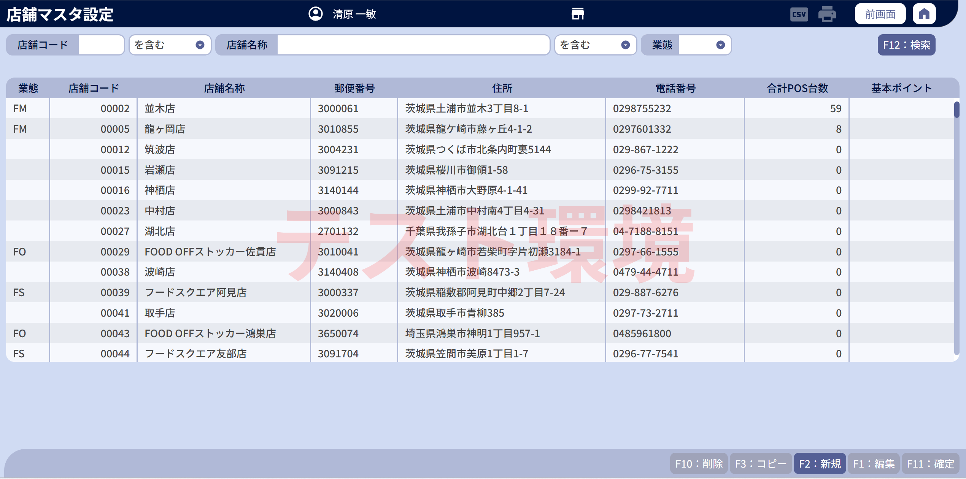
 | ■店舗一覧

 | ■画面項目定義

 | 画面項目ID | 項目 |  | タイプ | I/O | 多言語対象 | アウトプット |  |  |  |  |  |  |  |  | インプット |  |  |  |  | 備考
 |  |  |  |  |  |  | マッピングデータ |  |  |  | 初期値 |  | 表示コントロール | Control enable |  | 必須 | 数字 | 文字 | マッピングデータ
 |  |  |  |  |  |  | API名 | 項目 |  |  |  |  |  |  |  |  |  |  | API名 | 項目
 | 1 |  |  | テキスト | － | ● | － | － |  |  | Android POS Control |  | ー | － |  | － | ー | ー | － | ー
 | 2 |  |  | テキスト | O | ● | － | － |  |  | User ID |  | ー | ー |  | － | ー | ー | － | ー
 | 3 |  |  | テキスト | I | － | － |  |  |  | － |  | ー | ー |  | － | ー | ー | － | ー
 | 4 |  |  | テキスト | O | ● | － | － |  |  | Password |  | ー | ー |  | － | ー | ー | － | ー
 | 5 |  |  | EditText | I | － | － | － |  |  | － |  | ー | ー |  | － | ー | ー | － | ー
 | 6 |  |  | ボタン | I | ● | － | － |  |  | Login |  | ー | Enable |  | － | ー | ー | － | ー | Login-01/EmployeeMaster

